策划案
追忆系统

1 | 设计目的
 | 1 | 玩家追寻卡牌的记忆，获取时光里的记忆
 | 2 | 获得送给知交的礼物
 | 3 | 使玩家能够阶段性的返回游戏

2 | 设计思路
 | 1 | 开启追忆
 | 2 | 追忆表现
 | 3 | 加速道具
 | 4 | 追忆结果
 | 5 | 配置表

3 | 系统规则
 | 1 | 开启追忆
 |  | 1 | 系统解锁条件
 |  |  | 解锁第一张卡牌后，引导追寻记忆

 |  | 2 | 追忆系统说明
 |  |  | 挂机8小时追寻记忆后，可能获得知交礼物道具或拾光记忆、或是记忆的熟悉度

 |  | 3 | 追忆入口
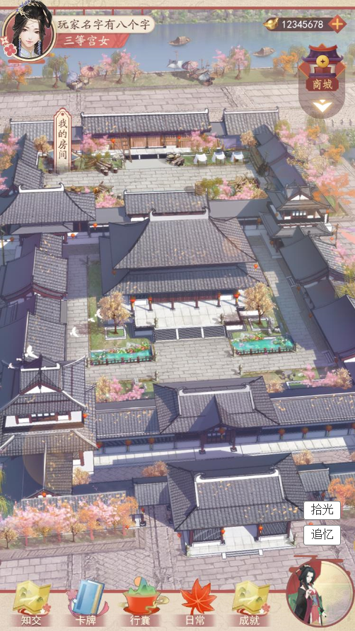

1

 |  |  | 序号 | 名称 | 操作说明 |  |  | 显示说明 |  | 修改备注
 |  |  | 1 | 追忆入口 | 单击追忆图标，弹出追忆选择弹窗 |  |  | 若在追忆挂机时，则显示追忆动画； 若追忆结束，奖励未领取，则显示追忆结算； 若当前无可领取奖励，且不在挂机状态，则弹出选择弹窗

 |  | 4 | 追忆方式
 |  |  | 1 | 时间
 |  |  |  | 每次追忆持续8小时，可使用道具沙漏加速完成

 |  |  | 2 | 地点 | （不同地点配置不同场景动画、不同地点可能获得的礼物和拾光记忆不同） |  |  |  | 获取结果跳转追忆结果
 |  |  |  | 1 | 城内
 |  |  |  |  | 搭乘玲珑软轿
 |  |  |  |  | 礼物类型：书法字画、珠宝首饰
 |  |  |  |  | 可能获得礼物 | 普通好感度 |  | 可能解锁拾光记忆
 |  |  |  |  | 仕女图 | 8 |  | 记忆ID1
 |  |  |  |  | 落花簪 | 8 |  | 记忆ID2
 |  |  |  |  | 青铜镜 | 6 |  | 记忆ID3
 |  |  |  |  | 凤凰镜 | 10 |  | 记忆ID4
 |  |  |  |  | 张旭的字帖 | 10 |  | 记忆ID5
 |  |  |  |  | 吴道子的画 | 14 |  | 记忆ID6
 |  |  |  |  | 唐花纹香盒 | 20

 |  |  |  |  | 平均好感度 | 10.857142857

 |  |  |  | 2 | 郊外
 |  |  |  |  | 搭乘凤阳马车
 |  |  |  |  | 礼物类型：水果、武器、瓷器
 |  |  |  |  | 可能获得礼物 | 普通好感度 |  | 可能解锁拾光记忆
 |  |  |  |  | 桃子 | 6 |  | 记忆ID7
 |  |  |  |  | 荔枝 | 6 |  | 记忆ID8
 |  |  |  |  | 泣血刃 | 8 |  | 记忆ID9
 |  |  |  |  | 三彩骏马 | 10 |  | 记忆ID10
 |  |  |  |  | 鎏金青铜马 | 10 |  | 记忆ID11
 |  |  |  |  | 三彩南瓜罐 | 20 |  | 记忆ID12
 |  |  |  |  | 秘色瓷手镯 | 14

 |  |  |  |  | 平均好感度 | 10.571428571

 |  |  |  | 3 | 运河
 |  |  |  |  | 搭乘西风航船
 |  |  |  |  | 礼物类型：舶来品、商帮会品
 |  |  |  |  | 可能获得礼物 | 普通好感度 |  | 可能解锁拾光记忆
 |  |  |  |  | 古琴 | 6 |  | 记忆ID13
 |  |  |  |  | 九眼天珠 | 6 |  | 记忆ID14
 |  |  |  |  | 凤首箜篌 | 8 |  | 记忆ID15
 |  |  |  |  | 白玉棋盘 | 10 |  | 记忆ID16
 |  |  |  |  | 鎏金铜佛像 | 14 |  | 记忆ID17
 |  |  |  |  | 玛瑙天珠手串 | 20 |  | 记忆ID18

 |  |  |  |  | 平均好感度 | 10.666666667

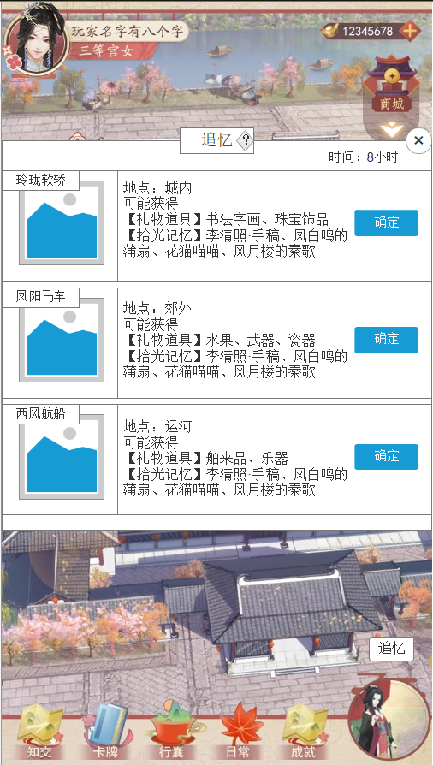

1
2
3
6
4
5

 |  |  | 序号 | 名称 | 操作说明 |  |  | 显示说明 |  | 修改备注
 |  |  | 1 | 标题及系统说明 |  |  |  | 显示标题及系统说明按钮
 |  |  | 2 | 时间 |  |  |  | 显示时长
 |  |  | 3 | 关闭按钮 | 单击关闭弹窗
 |  |  | 4 | 出行方式 |  |  |  | 显示出行方式名称及图标
 |  |  | 5 | 出行信息 |  |  |  | 显示地点、可能获得的礼物及记忆信息
 |  |  | 6 | 确定按钮 | 单击确定按钮，开始追忆

 |  | 5 | 追忆表现
 |  |  | 1 | 根据不同地点，显示不同的场景。

 |  |  | 2 | 场景固定，人物动画每次进入动画界面时随机坐标点的人物动画及对话文本

2
3
1
4
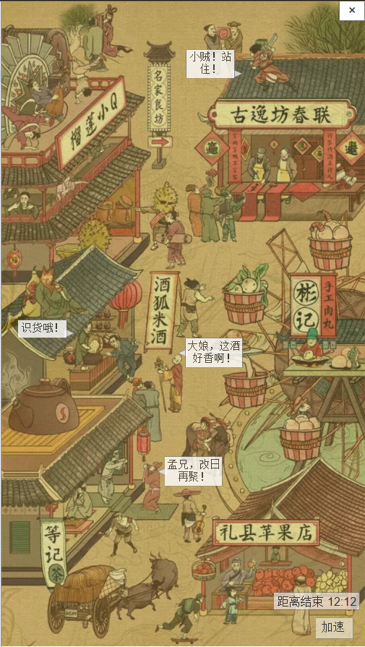

 |  |  | 序号 | 名称 | 操作说明 |  |  | 显示说明 |  | 修改备注
 |  |  | 1 | 关闭按钮 | 单击返回主界面
 |  |  | 2 | 倒计时 |  |  |  | 显示距离结束时间
 |  |  | 3 | 加速按钮 | 单击加速按钮，弹出使用道具弹窗 |  |  | 判断到玩家拥有加速道具，则显示加速按钮； 判断到玩家未拥有加速道具，则不显示按钮。
 |  |  | 4 | 场景动画 |  |  |  | 1.场景：根据选择显示不同地点的场景 2.人物：根据配置表，随机2个人物移动，生成移动路线；每隔20s随机1个人物移动 3.事件：当人物移动到位置B时，触发对话事件 |  | 配置表跳转

 |  | 6 | 加速道具
 |  |  | 1 | 使用加速道具：沙漏
 |  |  |  | 可直接完成本次8小时的追忆，获得追忆奖励

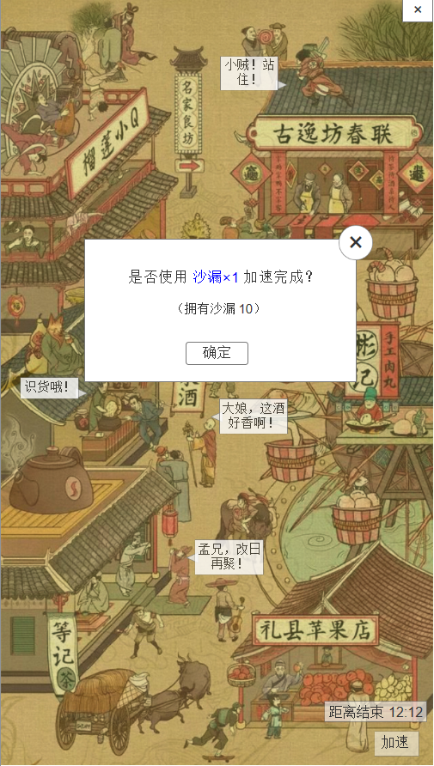

1
2
3

 |  |  | 序号 | 名称 | 操作说明 |  |  | 显示说明 |  | 修改备注
 |  |  | 1 | 关闭按钮 | 单击关闭弹窗
 |  |  | 2 | 使用消耗信息 |  |  |  | 显示消耗提示文本、道具数量、道具需要着重颜色强调
 |  |  | 3 | 确定按钮 | 单击确定按钮，使用道具加速，获取奖励

 |  | 7 | 追忆结果
 |  |  | 1 | 追忆后有概率获得礼物道具及拾光记忆

 |  |  | 2 | 获取数量：8

 |  |  | 3 | 礼物道具获取概率50%
 |  |  |  | 拾光记忆遇到概率50%

 |  |  |  | 若随机到礼物道具，则再从该地点配置的礼物中随机1个
 |  |  |  | 若随机到拾光记忆，则再从该地点配置的记忆中随机1个

 |  |  | 4 | 拾光记忆
 |  |  |  | 1 | 解锁次数=n
 |  |  |  |  | 解锁概率=5%×n

 |  |  |  | 拾光记忆解锁后，将出现在拾光系统里
 |  |  |  | 拾光记忆已解锁，则再次遇到时增加记忆熟悉感

 |  |  | 5 | 拾光记忆信息文本分为已解锁、未解锁、解锁
 |  |  |  | 未解锁时，从未解锁文本中随机1个
 |  |  |  | 已解锁时，从已解锁文本中随机1个
 |  |  |  | 解锁时，固定1个文本
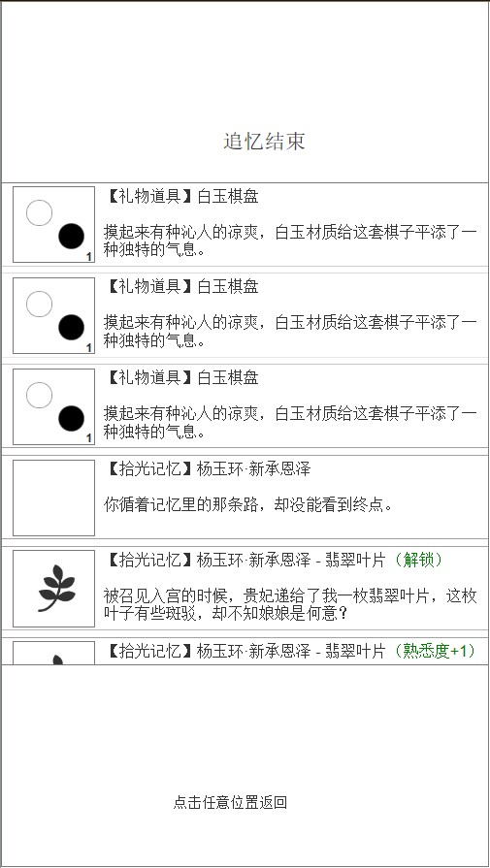

1
2
3
4
5
6
7
8
9

 |  |  | 序号 | 名称 | 操作说明 |  |  | 显示说明 |  | 修改备注
 |  |  | 1 | 标题 |  |  |  | 显示“追忆结束”
 |  |  | 2 | 礼物道具图标 |  |  |  | 显示礼物道具图标及数量
 |  |  | 3 | 记忆未解锁图标 |  |  |  | 显示记忆图标及未解锁标志
 |  |  | 4 | 记忆已解锁图标 |  |  |  | 显示记忆图标
 |  |  | 5 | 礼物道具信息 |  |  |  | 显示礼物名称、描述
 |  |  | 6 | 拾光记忆未解锁信息 |  |  |  | 显示拾光记忆名称、未解锁描述
 |  |  | 7 | 拾光记忆解锁信息 |  |  |  | 显示时光记忆名称、解锁提示、记忆信息文本
 |  |  | 8 | 拾光记忆增加熟悉感信息 |  |  |  | 显示拾光记忆名称、熟悉度增加提示、记忆信息文本
 |  |  | 9 | 提示返回 | 单击返回主界面

4 | 配置表
 |  | 1 | 拾光记忆文本表
 |  |  | 属性名 | 函数名 | 值类型 | 值范围 | 值定义 |  | 属性说明
 |  |  | 文本ID | TextID |  |  | 例如：101，1表示记忆ID，0分隔，1表示该组序号1 |  | 表示记忆的信息文本
 |  |  | 文本组ID | TextGroupID |  |  | 文本组ID=记忆ID |  | 表示文本属于的记忆
 |  |  | 解锁状态 | State |  |  | 未解锁=0，解锁=1，已解锁=2 |  | 表示该文本属于记忆不同解锁状态下的文本

 |  | 2 | 追忆坐标人物移动表
 |  |  | 属性名 | 函数名 | 值类型 | 值范围 | 值定义 |  | 属性说明
 |  |  | 坐标A | LocationA |  |  | 填写坐标：（横坐标,纵坐标) |  | 表示人物生成位置
 |  |  | 坐标B | LocationB |  |  | 填写坐标：（横坐标,纵坐标) |  | 表示人物移动后的停驻位置
 |  |  | 场景ID | SceneID |  |  | 填写场景的图片ID |  | 表示场景图片ID
 |  |  | 事件ID | RoleCGID |  |  | 填写事件ID，例如：101，1表示场景ID，0分隔，1表示该场景的事件1 事件与事件直接用"|"隔开 |  | 表示在坐标B时触发的对话事件ID

 |  | 3 | 追忆事件对话表
 |  |  | 属性名 | 函数名 | 值类型 | 值范围 | 值定义 |  | 属性说明
 |  |  | 事件ID | EventID |  |  | 填写事件ID，例如：101，1表示场景ID，0分隔，1表示该场景的事件1 |  | 表示人物移动到坐标B时触发的对话事件ID
 |  |  | 对话序号 | Serial |  |  | 从1开始的自然数 |  | 表示对话顺序
 |  |  | 人物ID | RoleID |  |  | 固定坐标人物ID：1001-2000 移动坐标人物ID：2001-3000 |  | 表示人物ID
 |  |  | 对话文本 | Dialog |  |  | 输入文字内容 |  | 表示对话内容

 |  | 4 | 追忆人物表（会对话）
 |  |  | 属性名 | 函数名 | 值类型 | 值范围 | 值定义 |  | 属性说明
 |  |  | 人物ID | RoleID |  |  | 固定坐标人物ID：1001-2000 移动坐标人物ID：2001-3000 |  | 表示人物ID
 |  |  | 坐标 | Location |  |  | 若为固定人物，填写坐标(横坐标,纵坐标)；若为移动人物，填写0 |  | 表示人物固定人物的坐标位置
 |  |  | 是否移动 | Move |  |  | 固定=0，移动=1 |  | 表示人物为固定坐标或是会移动坐标

